세부 내역
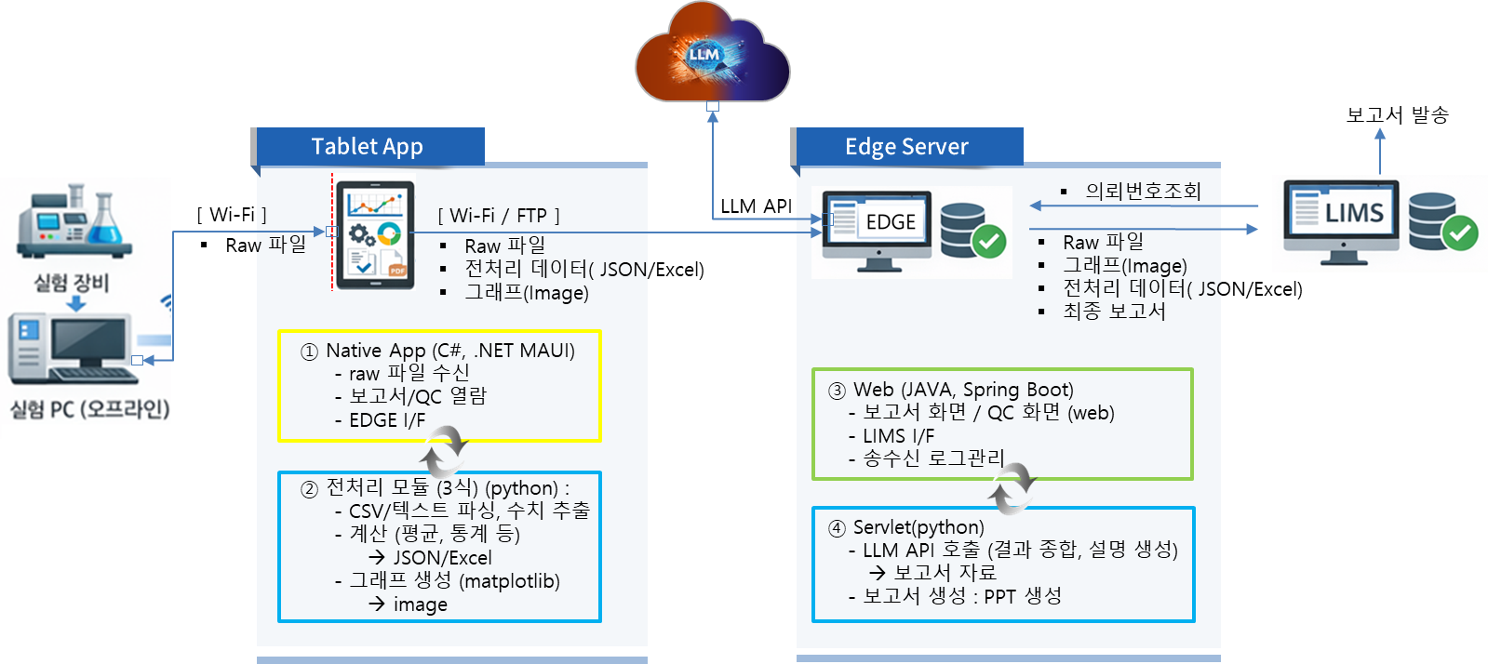
세 부 견 적 서

○ 회사명 :
○ 입찰건명 :
구 분 | 품명 | 규격 및 사양 | 단위 | 수량 | 단가 (원) | 금액 (원) | 비 고

1. 직접인건비 | ⑤ IT PM | ( 1 )명 x ( 15 )일 | M/D | 10 | 492,039 | 4,920,390 | AI 프로젝트 총괄
 | ⑥ IT아키텍트 | ( 1 )명 x ( 5 )일 | M/D | 5 | 541,621 | 2,708,105 | AI 플랫폼 설계
 | ⑧ UI/UX디자이너 | ( 1 )명 x ( 10 )일 | M/D | 5 | 251,671 | 1,258,355 | UI 디자인
 | ④ 데이터분석가 | ( 1 )명 x ( 10 )일 | M/D | 5 | 414,600 | 2,073,000 | 데이터 분석 / AI 모델 연구
 | ⑨ 응용SW개발자 | ( 1 )명 x ( 20 )일 | M/D | 20 | 378,250 | 7,565,000 | AI 모델구현
 | ⑨ 응용SW개발자 | ( 1 )명 x ( 20 )일 | M/D | 20 | 378,250 | 7,565,000 | Android App 개발
 | ⑨ 응용SW개발자 | ( 1 )명 x ( 20 )일 | M/D | 20 | 378,250 | 7,565,000 | Edge서버 구축
 | (직접인건비 계) |  |  |  |  | 33,654,850

2. 직접경비 | 2-1. 출장비 |  | 식 |  |  |  | ○ 직접경비가 있을시 상세히 작성 (출장인원 및 일수 등)
 | 2-2. 시운전 |  | 식
 | 2-3. ○○○ |  | 식 |  |  |  | ○ 외주공급품(S/W 등) 사양 상세 작성 및 증빙 제출
 | . |  | .
 | (노무비 계) |  |  |  |  | 0

3. 제경비 | (1) X 110 % |  |  |  |  | 37,020,335 | ○ 제경비 = 직접인건비의 ( 110 )%

4. 기술료 | (1+3) X 20% |  |  |  |  | 14,135,037 | ○ 기술료=(직접인건비+제경비) x ( 20 )%

총계 | - | - | - | - | - | 84,800,000 | 만원 이하 절사

시 스 템 구 성

